H
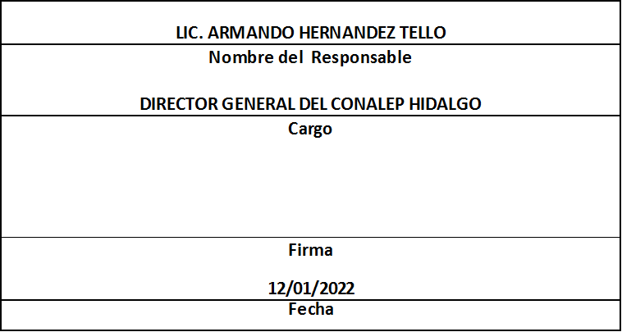
NOTA: SE REPORTA EN EL PORTAL Y SE ENTREGA EN BASE DE DATOS

Trimestre 4
Movimientos de Personal por Centro de Trabajo |  |  |  |  | Entidad Federativa: | Hidalgo
Personal Registrado en la Nómina Federalizada |  |  |  |  | No. Trimestre y año: | 4to. Trimestre 2021
 |  |  |  |  |  | Hoja 1 de 1
Nómina | Plaza (Clave presupuestal) | Categoría de la plaza | RFC | CURP | Nombre | Movimientos
NOMINA ORDINARIA | 11301100331CF3320400.0010639 | CF33204 | MOBS820909IX1 | MOBS820909MHGNSF03 | SOFIA GUADALUPE MONTIEL BUSTOS | ALTA
NOMINA ORDINARIA | 11301100331A0180100.0054161 | A01801 | RAPL9507045N1 | RAPL950704HHGMZS09 | LUIS EDUARDO RAMIREZ PAZARAN | ALTA
NOMINA ORDINARIA | 11301100331S0120100.0002708 | S01201 | MEBF970207HK8 | MEBF970207MHGNTR03 | MARIA FERNANDA MENESES BUTRON | ALTA
NOMINA ORDINARIA | 11301100331S0120200.0002680 | S01202 | LUOC830820MC3 | LUOC830820MHGGRL00 | CLARITA LUGO OROZCO | ALTA
NOMINA ORDINARIA | 11301100331S0120200.0002680 | S01202 | GOON890711TB0 | GOON890711MHGDSN06 | MARIA NANCY GODINEZ OSORIO | BAJA
NOMINA ORDINARIA | 11301100331CF3320400.0010639 | CF33204 | BABE670920BP9 | BABE670920MMCTRN09 | MARIA ENRIQUETA BATALLA BRANT | BAJA
 |  |  |  |  | TOTAL PERSONAS: | 6
Información reportada por la Entidad Federativa, correspondiente al período 01/10/2021 - 31/12/2021.
La entidad federativa pudo haber reportado pagos a más de una persona con la misma plaza por distintos motivos de carácter administrativo
Alta: Se refiere a la incorporación de la plaza a la Base de Datos en este sistema

Eliminadas seis palabras correspondientes a la Clave Única de Registro de Población y seis palabras correspondientes al Registro Federal de Contribuyentes con Homoclave, con fundamento en los artículos 116 de la Ley General de Transparencia y Acceso a la Información Pública, en correlación al 114 de la Ley de Transparencia y Acceso a la Información Pública para el Estado de Hidalgo; toda vez que corresponde a información de carácter confidencial por tratarse de datos personales de conformidad a lo dispuesto por los artículos 3 fracción IX de la Ley General de Protección de Datos Personales en Posesión de Sujetos Obligados y el correlativo 3, fracción VII de la Ley de Protección de Datos Personales en posesión de Sujetos Obligados para el Estado de Hidalgo.

